Hoja1
 | FICHA TECNICA PUERTA AUTOMATICA DESLIZANTE

MARCA |  | ID PUERTA
MODELO |  | N°INTERNO
FABRICANTE |  | AÑO DE FABRICACION
FECHA INICIO OPERACIÓN |  | HORAS DE OPERACIÓN
DESCRIPCION FISICA
Puerta automática deslizante, la cual consta de un riel superior e inferior en aluminio, con un pivote en el riel inferior para evitar su descarrilamiento. Esta puerta cuenta con cuatro hojas deslizantes y un sistema diferencial. Además, está equipada con una caja de mecanismos que utiliza en su sitema de traccion un motor DC, correa dentada con alma en fibra de vidrio y un sistema de bloqueo por polea. Su funcionamiento se logra mediante un motor de corriente continua controlado por un Drive PWM de velocidad variable. La puerta deslizante tiene un marco de aluminio con acabado de pintura electrostática, consta de lámina perforada con 50% de translucidez. Dispone con Sistema anti aplastamiento. Además, dispone de una tarjeta de control con capacidades de comunicación a través de RS485 y Bluetooth junto con baterías de respaldo. Esta puerta automática deslizante está diseñada con hojas montadas en carros deslizantes y está equipada con una señal luminosa RGB LED y altavoces de 60 watios para señales auditivas.

ESPECIFICACIONES TECNICAS
TIPOLOGIA |  |  | 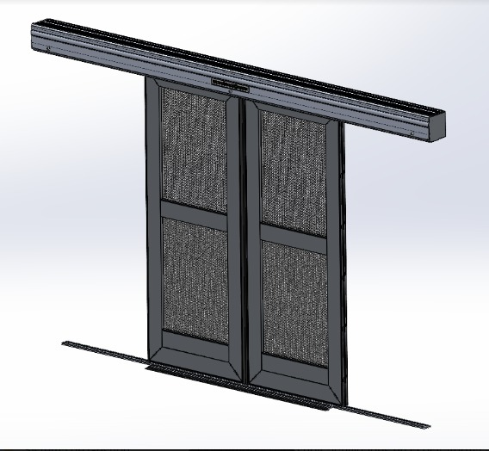
ANCHO DE PASO LIBRE
POTENCIA
MOTOR
POTENCIA MOTOR
DRIVE DEL MOTOR
VOLTAJE
AMPERAJE
FUENTE AC/DC
FUENTE DC/DC
BATERIA DE RESPALDO
MODULO DE AUDIO
TARJERA CONTROLADORA
MODULO BLUETOOTH
AMPLIFICADOR DE AUDIO
SEÑAL LUMINOSA
SEÑAL AUDITIVA
POLEA DE BLOQUEO
FINAL DE CARRERA
BOTON DE APERTURA LOCAL
CARGADOR DE BATERIAS
CERRADURA
BISAGRA DE PIANO
VELOCIDAD DE APERTURA
VELOCIDAD DE CIERRE
FUERZA MAXIMA DE CIERRE
REFERENCIA CORREA
CARROS DESLIZANTES
PERFIL ANTI-APLASTAMIENTO
CAJA DE MECANISMOS
MARCO
RIEL INFERIOR
LAMINA PERFORADA

